WebAPサーバ検討シート
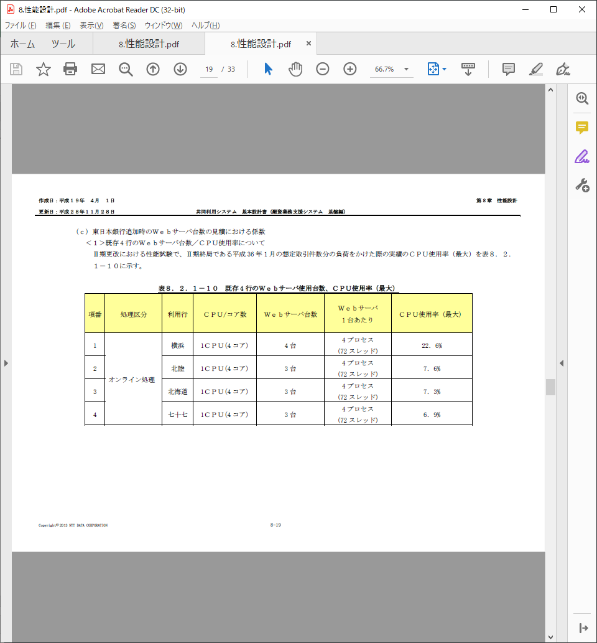
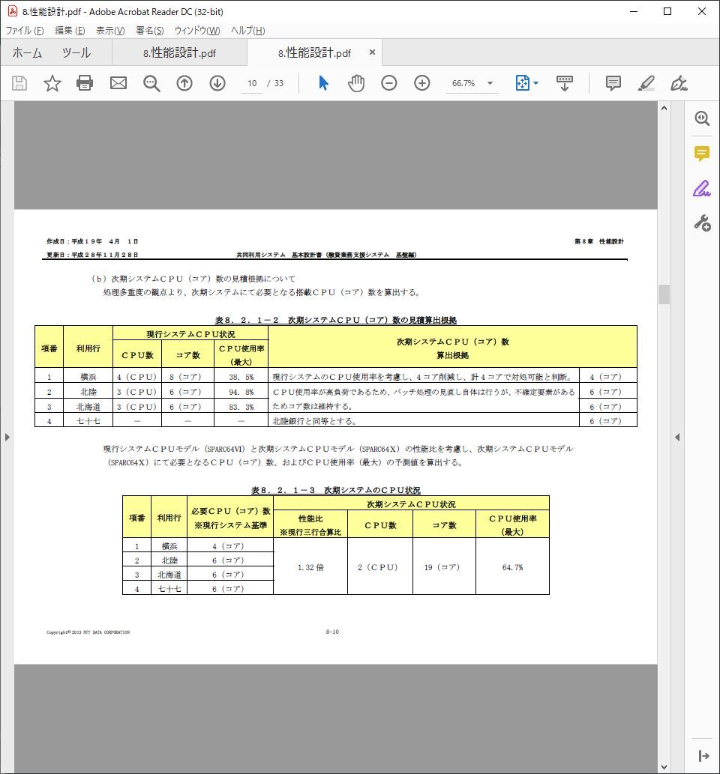
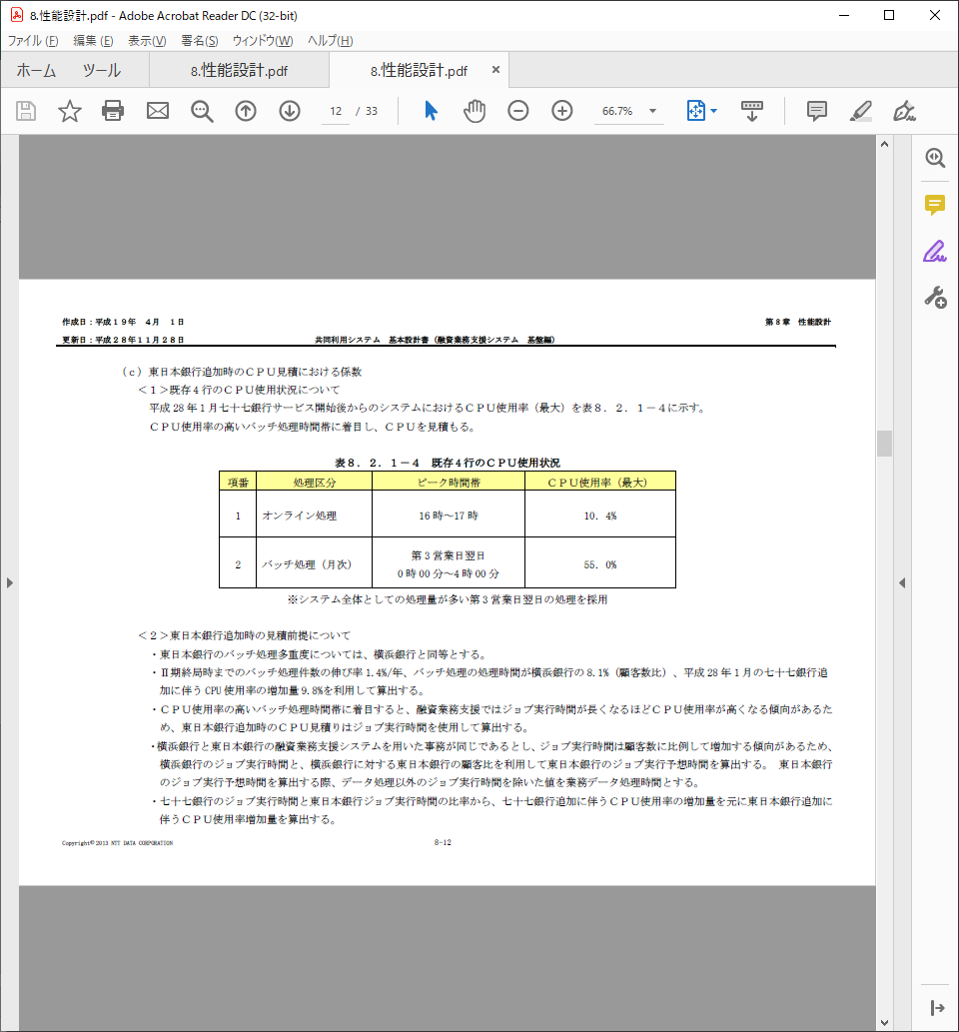
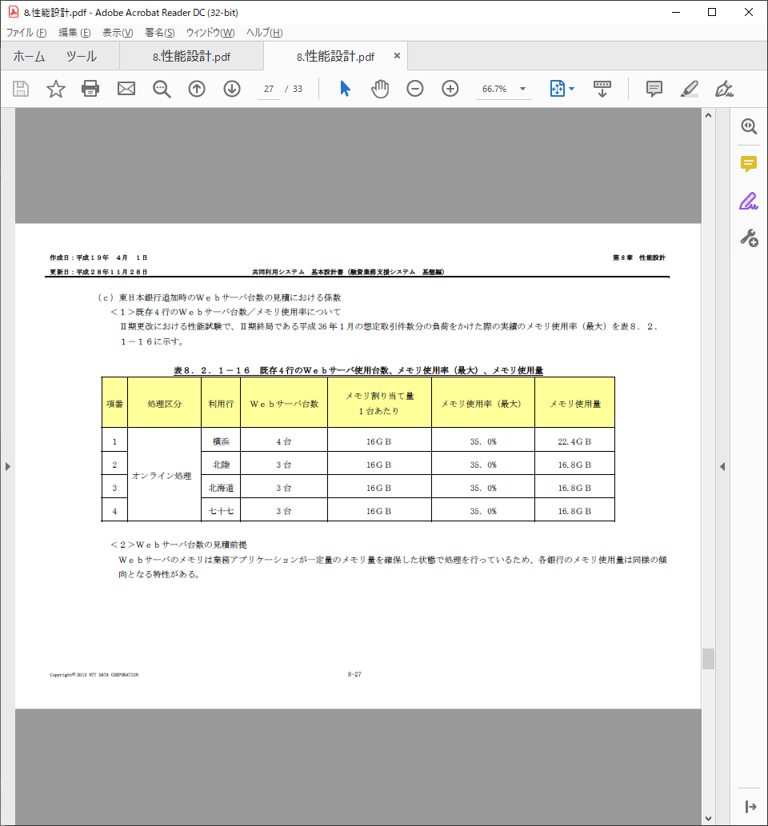
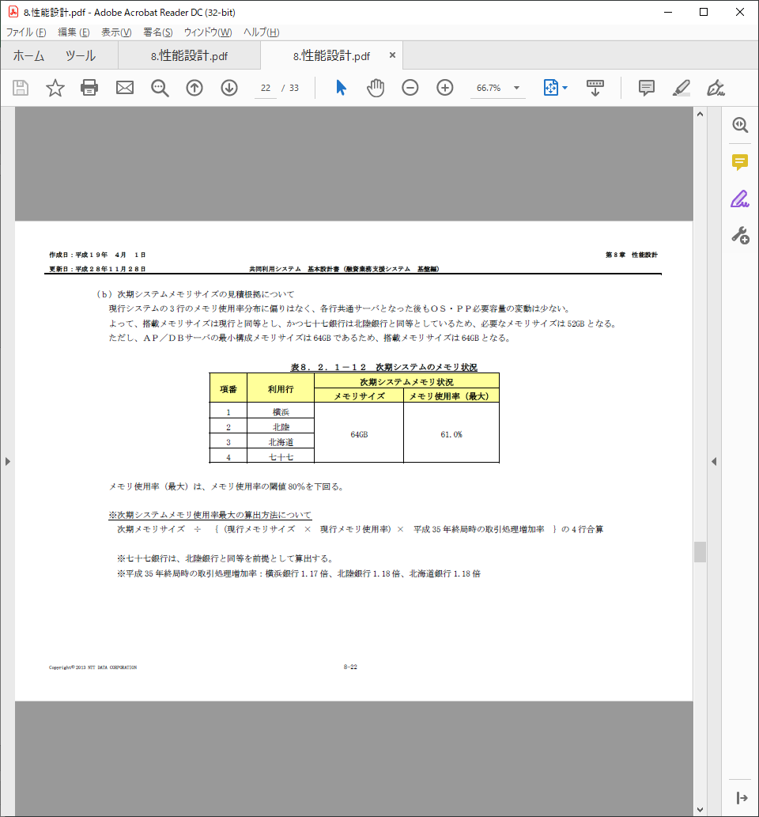
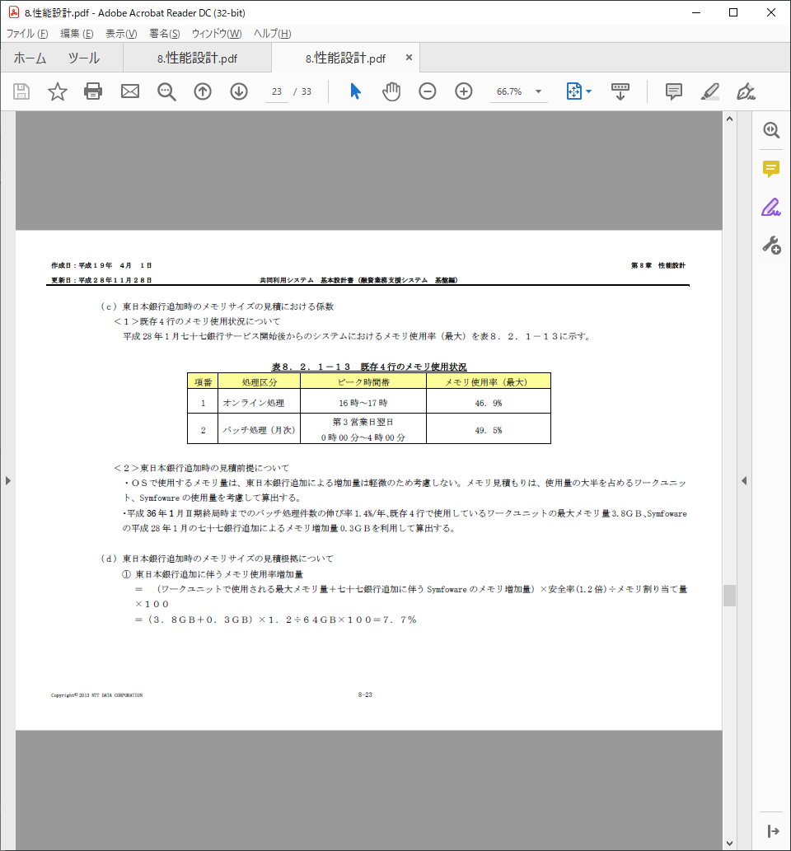
WebAPサーバ検討シート
 | 現行CRM,YGSのWeb,APサーバのスペック、CPU、メモリの使用率からEYSのWebAPサーバのスペックを整理する。

現行ＣＲＭ，ＹＧＳ CPU,メモリ使用量
 | 現行システムの利用状況からCPU,メモリの使用数を算出
 |  | 横浜 |  |  | 北陸 |  |  | 北海道 |  |  | 七十七 |  |  | 東日本
 |  | CRM | YGS |  | CRM | YGS |  | CRM | YGS |  | CRM | YGS |  | CRM | YGS
 |  | WEB/APサーバ | WEBサーバ | AP/DBサーバ | WEB/APサーバ | WEBサーバ | AP/DBサーバ | WEB/APサーバ | WEBサーバ | AP/DBサーバ | WEB/APサーバ | WEBサーバ | AP/DBサーバ | WEB/APサーバ | WEBサーバ | AP/DBサーバ
 | 台数 | 4 | 4 | 1 | 2 | 3 | 1 | 2 | 3 | 1 | 2 | 3 | 1 | - | - | -
 | コア | 2 | 4 | 5.4 | 3 | 4 | 8.1 | 4 | 4 | 8.1 | 3 | 4 | 8.1 | - | - | -
 | メモリ | 8 | 16 | 21.6 | 8 | 16 | 16.2 | 8 | 16 | 16.2 | 8 | 16 | 16.2 | - | - | -
 | 使用率（最大）CPU | 25.0% | 22.6% | 10.4% | 27.6% | 7.6% | 10.4% | 10.7% | 7.3% | 10.4% | 17.4% | 6.9% | 10.4% | - | - | -
 | 使用率（最大）メモリ | 65.0% | 22.4% | 46.9% | 36.7% | 16.8% | 46.9% | 37.6% | 16.8% | 46.9% | 37.2% | 16.8% | 46.9% | - | - | -
 | CPU総数 | 8 | 16 | 5.4 | 6 | 12 | 8.1 | 8 | 12 | 8.1 | 6 | 12 | 8.1 | - | - | -
 | メモリ総数 | 32 | 64 | 21.6 | 16 | 48 | 16.2 | 16 | 48 | 16.2 | 16 | 48 | 16.2 | - | - | -
 | CPU使用数 | 2.0 | 3.6 | 0.6 | 1.7 | 0.9 | 0.8 | 0.9 | 0.9 | 0.8 | 1.0 | 0.8 | 0.8 | - | - | -
 | メモリ使用数 | 20.8 | 14.3 | 10.1 | 5.9 | 8.1 | 7.6 | 6.0 | 8.1 | 7.6 | 5.9 | 8.1 | 7.6 | - | - | -

現行利用状況の整理
 | 上記内容から現行CRM,YGS全体の利用率を整理する。
 |  | 横浜 | CPU | メモリ | 北陸 | CPU | メモリ | 北海道 | CPU | メモリ | 七十七 | CPU | メモリ | 東日本 | CPU | メモリ
 | 現行総数 |  | 29.4 | 117.6 |  | 26.1 | 80.2 |  | 28.1 | 80.2 |  | 26.1 | 80.2 |  | 0 | 0
 | 現行使用数 |  | 6.2 | 45.3 |  | 3.4 | 21.5 |  | 2.6 | 21.7 |  | 2.7 | 21.6 |  | 0.0 | 0.0
 | 利用率 |  | 21% | 38% |  | 13% | 27% |  | 9% | 27% |  | 10% | 27%

Fargate算出時
 | 複数ドメインを１タスクで稼働する方針とし、現行マシンスペックを参考に以下のタスク(コンテナ)構成にて整理。
 |  | 横浜 | CPU | メモリ | 北陸 | CPU | メモリ | 北海道 | CPU | メモリ | 七十七 | CPU | メモリ | 東日本 | CPU | メモリ
 | 片系タスク数 | 7 | 2 | 8 | 7 | 2 | 8 | 7 | 2 | 8 | 7 | 2 | 8 | 7 | 2 | 8
 | 合計（片系タスク数×２） |  | 28 | 112 |  | 28 | 112 |  | 28 | 112 |  | 28 | 112 |  | 28 | 112
 | 差分（合計-現行使用数） |  | 21.8 | 66.7 |  | 24.6 | 90.5 |  | 25.4 | 90.3 |  | 25.3 | 90.4 |  | - | -
 | 現行対比使用率 |  | 22% | 40% |  | 12% | 19% |  | 9% | 19% |  | 10% | 19% |  | - | -
 | スケールアウト分考慮※ | 5タスク | 4時間 |  | 5タスク | 2時間 |  | 5タスク | 2時間 |  | 5タスク | 2時間 |  | 0タスク | 0時間
 | ※今後のコスト算出にあたる設定項目。5タスクがスケールアウトする時間として設定。
 | 以下の例のようなパターンのバリエーションを想定し、各行で重み付けする項目として使用（積算による算出のためパターン整理は行わない）
 | 例1：５タスクが１つずつ4時間スケールアウト＝20
 | 例2：２タスクが５つずつ２時間スケールアウト＝20

Fargate⇒EC2への置き換え
 | Fatgate算出時の値を元に該当インスタンスに置き換える。
 |  | 横浜 | CPU | メモリ | 北陸 | CPU | メモリ | 北海道 | CPU | メモリ | 七十七 | CPU | メモリ | 東日本 | CPU | メモリ
 | 片系タスク数 | 7 | 2 | 8 | 7 | 2 | 8 | 7 | 2 | 8 | 7 | 2 | 8 | 7 | 2 | 8
 | Fargate片系総数 |  | 14 | 56 |  | 14 | 56 |  | 14 | 56 |  | 14 | 56 |  | 14 | 56
 | 該当インスタンス | m5a.4xlarge | 16 | 64 | m5a.4xlarge | 16 | 64 | m5a.4xlarge | 16 | 64 | m5a.4xlarge | 16 | 64 | m5a.4xlarge | 16 | 64
 | 総数（マルチAZ考慮：台数２） |  | 32 | 128 |  | 32 | 128 |  | 32 | 128 |  | 32 | 128 |  | 32 | 128
 | 現行対比使用率 |  | 19% | 35% |  | 11% | 17% |  | 8% | 17% |  | 8% | 17% |  | - | -

適切なインスタンスタイプの選定
 | EC2はFargateと異なり、CPU,メモリの設定値を柔軟に設定できず同等スペックのインスタンスタイプを選択した場合、余剰なリソースが発生する。
 | 状況に応じスケールアウトする前提でインスタンスタイプを以下の通りとする。なお東日本銀行は各行1/2のインスタンスを選定、Fargate時の前提と同様にスケールアウトしない想定とする。
 |  | 横浜 | CPU | メモリ | 北陸 | CPU | メモリ | 北海道 | CPU | メモリ | 七十七 | CPU | メモリ | 東日本 | CPU | メモリ
 | 通常稼動分（１台あたり） | m5a.2xlarge | 8 | 32 | m5a.2xlarge | 8 | 32 | m5a.2xlarge | 8 | 32 | m5a.2xlarge | 8 | 32 | m5a.xlarge | 4 | 16
 | スケールアウト分（１台あたり） | m5a.2xlarge | 8 | 32 | m5a.2xlarge | 8 | 32 | m5a.2xlarge | 8 | 32 | m5a.2xlarge | 8 | 32
 | 総数（通常：２、スケールアウト：２） |  | 32 | 128 |  | 32 | 128 |  | 32 | 128 |  | 32 | 128 |  | 8 | 32
 | 現行対比使用率 |  | 19% | 35% |  | 11% | 17% |  | 8% | 17% |  | 8% | 17% |  | - | -

EC2稼動日数、稼働時間について
 | 通常時においてはリソースに余裕があるが、月末繁忙日等の処理集中を加味し、インスタンスの稼働日数、稼働時間を以下のとおりとする。なお東日本銀行はFargate時の前提と同様にスケールアウトしない想定とする。
 |  | 横浜 | 稼動日数 | 稼動時間 | 北陸 | 稼動日数 | 稼動時間 | 北海道 | 稼動日数 | 稼動時間 | 七十七 | 稼動日数 | 稼動時間 | 東日本 | 稼動日数 | 稼動時間
 | 通常稼動分 |  | 30 | 16 |  | 30 | 16 |  | 30 | 16 |  | 30 | 16 |  | 30 | 16
 | スケールアウト分※ |  | 5 | 16 |  | 3 | 16 |  | 3 | 16 |  | 3 | 16 |  | 0 | 0
 | ※スケールアウト分の条件についてはコスト算出にあたる設定内容とする。

開発・研修環境について
 | 本番環境にて選択したインスタンスタイプの1/2を選定する。
 | m5a,WindowsServer |  |  |  | 横浜 |  | 北陸 |  | 北海道 |  | 七十七 |  | 東日本
 | インスタンス名 | 時間単価 | CPU | メモリ | 本番 | 開発/研修 | 本番 | 開発/研修 | 本番 | 開発/研修 | 本番 | 開発/研修 | 本番 | 開発/研修
 | m5a.large | 0.204 USD | 2 | 8 |  |  |  |  |  |  |  |  |  | ●
 | m5a.xlarge | 0.408 USD | 4 | 16 |  | ● |  | ● |  | ● |  | ● | ●
 | m5a.2xlarge | 0.816 USD | 8 | 32 | ● |  | ● |  | ● |  | ●
 | m5a.4xlarge | 1.632 USD | 16 | 64

 |  |  |  |  | YGS WEB

